Sheet1
①Webサービス認証キー発行
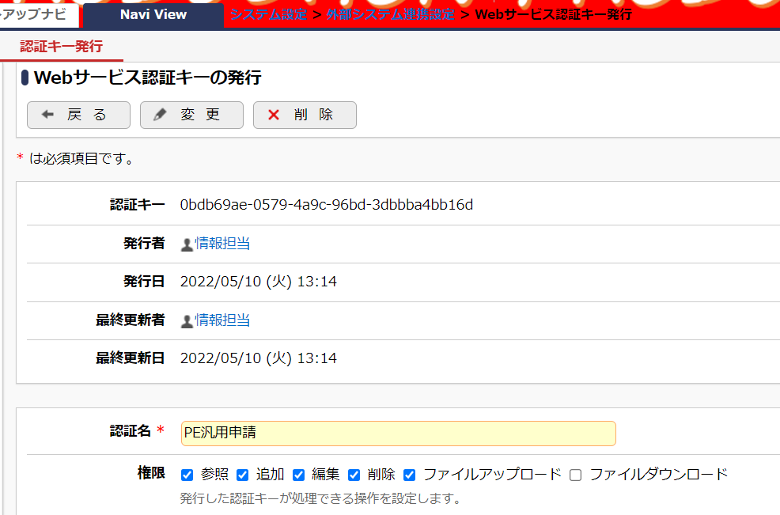

②REST ワークフローAPIの申請(POST)を実装する
 | ※PEの開発資料を参照。 /sdk/PE4J_V320CSDKAPI/documents/addon_guide/12_7_rest_workflow.html#post

 | VBサンプルコード（Visual Studio 2022）※WinFormsApp1.zip

 |  | Public Class Form1
 |  | Private Sub Button1_Click(sender As Object, e As EventArgs) Handles Button1.Click

 |  | '' APIを呼び出すためのURL
 |  | Dim url As String = "http://localhost/pe4j/api/rest/v1/workflow/apply.json"

 |  | Using client As New Net.Http.HttpClient()

 |  | '' Request Body Json内容
 |  | Dim jsonText As String = "{""corpId"": ""MCF"",""deptCode"": ""AAA"",""empCode"": ""user01"",""appliedDate"": ""2022-05-12"",""baseForm"": ""m401"",""condition1"": ""999"",""title"": ""PE汎用申請の外部起票001"",""priority"": ""0001"",""contentXml"": ""<doc>申請内容 テスト</doc>"",""attachments"": null}"

 |  | '' X-API-Keyを設定
 |  | client.DefaultRequestHeaders.Add("X-API-Key", "0bdb69ae-0579-4a9c-96bd-3dbbba4bb16d") | "{""corpId"": ""MCF"",
 |  |  | deptCode"": ""AAA"",
 |  | Dim requestContent As New Net.Http.StringContent(jsonText, System.Text.Encoding.UTF8, "application/json") | empCode"": ""user01"",
 |  | Using response As Net.Http.HttpResponseMessage = client.PostAsync(url, requestContent).Result | appliedDate"": ""2022-05-12"",
 |  | Dim responseBody As String = response.Content.ReadAsStringAsync().Result | baseForm"": ""9205"",
 |  | MessageBox.Show(responseBody) | condition1"": ""999"",
 |  | End Using | title"": ""単価訂正WF"",
 |  | End Using | priority"": ""0001"",
 |  |  | contentXml"": ""<doc>データ</doc>"",
 |  | End Sub | attachments"": null}"
 |  | End Class

